Chi tiết địa chất
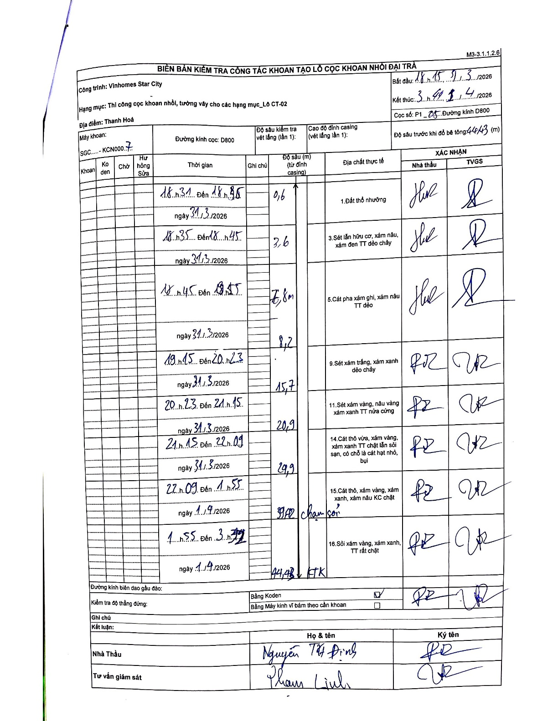
Dự án | Star City Thanh Hóa
Hạng mục | Thi công cọc khoan nhồi, tường vây cho các hạng mục_Lô CT-02
Tên bộ phận | Thi công cọc khoan nhồi, tường vây cho các hạng mục_Lô CT-02
Số hiệu cọc | P1-5
Tên Máy khoan | SGC-KCN0007
Đường kính | D800
Bắt đầu thi công | 18:15 31/03/2026
Kết thúc thi công | 03:44 01/04/2026

Địa chất TT | Đường kính | Mô tả lớp thiết kế | Từ (h) | Đến (h) | Cao độ từ | Cao độ đến | T.Gian (h) | Dài (m) | V (m/h) | Ghi chú
Đất thổ nhưỡng | D800 | Đất thổ nhưỡng | 18:31 31/03/2026 | 18:35 31/03/2026 | -0.71 | -1.31 | 0.07 | 0.6 | 9
2 | D800 | Sét lẫn hữu cơ, xám nâu, xám đen TT dẻo chảy | 18:35 31/03/2026 | 18:45 31/03/2026 | -1.31 | -4.31 | 0.17 | 3 | 18
3 | D800 | Cát pha xám ghi, xám nâu TT dẻo | 18:45 31/03/2026 | 18:55 31/03/2026 | -4.31 | -8.51 | 0.17 | 4.2 | 25.2
4 | D800 | Sét xám trắng, xám xanh dẻo chảy | 19:15 31/03/2026 | 20:23 31/03/2026 | -8.51 | -16.41 | 1.13 | 7.9 | 6.97
5 | D800 | Sét xám vàng, nâu vàng xám xanh TT nửa cứng | 20:23 31/03/2026 | 21:15 31/03/2026 | -16.41 | -21.61 | 0.87 | 5.2 | 6
6 | D800 | Cát thô vừa, xám vàng, xám xanh TT chặt lẫn sỏi sạn, có chỗ là cát hạt nhỏ, bụi | 21:15 31/03/2026 | 22:09 31/03/2026 | -21.61 | -30.61 | 0.9 | 9 | 10
7 | D800 | Cát thô, xám vàng, xám xanh, xám nâu KC chặt | 22:09 31/03/2026 | 01:55 01/04/2026 | -30.61 | -40.51 | 3.77 | 9.9 | 2.63
8 | D800 | Sỏi xám vàng, xám xanh, TT rất chặt | 01:55 01/04/2026 | 03:44 01/04/2026 | -40.51 | -45.19 | 1.82 | 4.68 | 2.58

ẢNH BIÊN BẢN GỐC

